Ponderação de valores
Combinação ponderada de dois grupos (valores) |  |  | Fontes úteis:
DIGITAR NAS CÉLULAS MARCADAS EM AMARELO |  |  | https://handbook-5-1.cochrane.org/chapter_7/7_7_3_8_combining_groups.htm
N (amostra) Grupo 1 | N (amostra) Grupo 2 |  | https://handbook-5-1.cochrane.org/chapter_7/table_7_7_a_formulae_for_combining_groups.htm
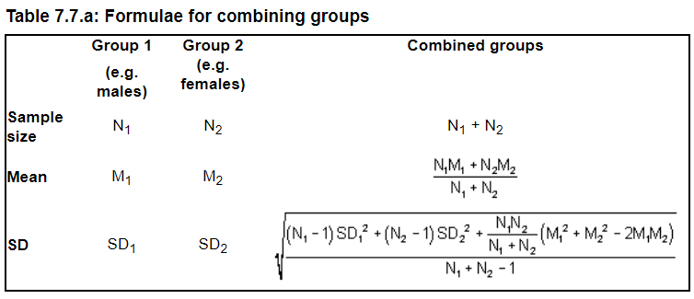
10 | 40
Valor grupo 1 (ex., média) | Valor grupo 2 (ex., média)
2 | 4
Dispersão do valor acima | Dispersão do valor acima
1 | 1.5

Média ponderada é | 3.60
Dispersão ponderada é | 1.62 | SD

Deseja agrupar três valores?
Combine os resultados dos grupos "1 + 2" acima (média e dispersãoponderadas) + dados do Grupo 3
DIGITAR NAS CÉLULAS MARCADAS EM AMARELO |  |  | Outras fontes:
N agrupado (amostra) Grupos 1 + 2 | N (amostra) Grupo 3 |  | https://home.ubalt.edu/ntsbarsh/business-stat/otherapplets/Pooled.htm
 |  |  | http://www.talkstats.com/threads/an-average-of-standard-deviations.14523/
Valor ponderado (ex., média) | Valor grupo 3 (ex., média) |  | http://atozmath.com/CONM/Ch2_CombinedSD.aspx#tblSolution

Dispersão do valor acima | Dispersão do valor acima

Média ponderada é | #DIV/0!
Dispersão ponderada é | #DIV/0!

Deseja agrupar quatro valores?
Combine os resultados dos grupos "1 + 2 + 3" acima (média e dispersão ponderadas) + dados do Grupo 4
DIGITAR NAS CÉLULAS MARCADAS EM AMARELO
N agrupado (amostra) Grupos 1 + 2 + 3 | N (amostra) Grupo 4

Valor ponderado (ex., média) | Valor grupo 4 (ex., média)

Dispersão do valor acima | Dispersão do valor acima

Média ponderada é | #DIV/0!
Dispersão ponderada é | #DIV/0!

Deseja agrupar cinco valores?
Combine os resultados dos grupos "1 + 2 + 3 + 4" acima (média e dispersão ponderadas) + dados do Grupo 5
DIGITAR NAS CÉLULAS MARCADAS EM AMARELO
N agrupado (amostra) Grupos 1 + 2 + 3 + 4 | N (amostra) Grupo 5

Valor ponderado (ex., média) | Valor grupo 5 (ex., média)

Dispersão do valor acima | Dispersão do valor acima

Média ponderada é | #DIV/0!
Dispersão ponderada é | #DIV/0!

Deseja agrupar seis valores?
Combine os resultados dos grupos "1 + 2 + 3 + 4 + 5" acima (média e dispersão ponderadas) + dados do Grupo 6
DIGITAR NAS CÉLULAS MARCADAS EM AMARELO
N agrupado (amostra) Grupos 1 + 2 + 3 + 4 + 5 | N (amostra) Grupo 6

Valor ponderado (ex., média) | Valor grupo 6 (ex., média)

Dispersão do valor acima | Dispersão do valor acima

Média ponderada é | #DIV/0!
Dispersão ponderada é | #DIV/0!

